Hoja1 (2)
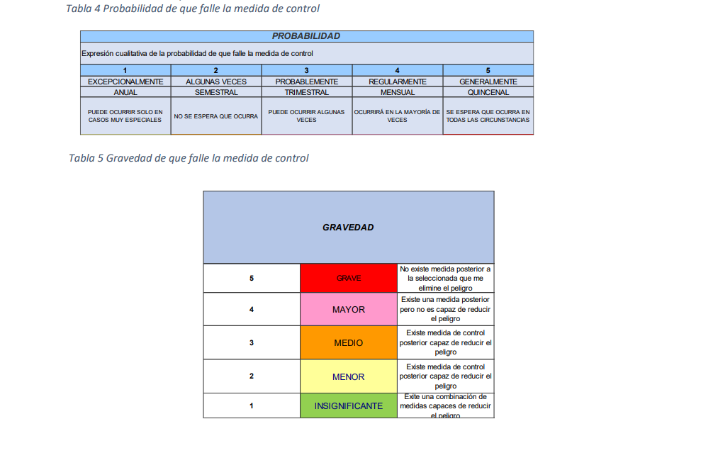
Según GC-PR-02

Puntaje |  |  | Frecuencia
Bajo | 1 | 3 | Mensual
Moderado | 4 | 6 | Quincenal
Significativo | 8 | 10 | Semanal
Alto | 12 | 20 | Diaria
Muy alto | 25 |  | Diaria

